Sheet1
 | ドローン等に関する飛行計画書 |  |  |  |  |  |  |  |  |  |  | □
久米島空港管理事務所 様 |  |  |  |  |  |  |  |  |  |  |  | ☑
 |  |  |  |  |  |  | 申請日年月日 令和 年 月 日
申 請 者 |  | 代表者所属
 |  | 代表者氏名
 |  | 担当者氏名 |  |  |  |  |  |  | 連絡先
 |  | □ | 業務 | □ | 空撮 | □ | 報道取材 | □ | 警備 | □ | 農林水産業
 |  |  |  | □ | 測量 | □ | 環境調査 | □ | 整備メンテナンス
 |  |  |  | □ | インフラ点検・保守 |  |  | □ | 資材管理 | □ | 輸送・宅配
目 的 |  |  |  | □ | 自然観測 | □ | 事故・災害対応等
（該当する 項目に✓） |  | □ | 趣味
 |  | □ | 研究開発
 |  | □ | その他 （ |  |  |  |  |  |  |  | ）
実施日時 |  | 令和 年 月 日（ 曜日） 時 分 ～ 令和 年 月 日（ 曜日） 時 分 ※数日に渡って飛行する場合は、下記備考に日ごとのスケジュールを記載してください

飛行の高度 |  | 地表から高度 |  |  |  | ｍ | 海抜高度 |  |  | ｍ
飛行機材 |  | 機材名
 |  | 重 量 |  |  |  | ｇ
飛行場所 飛行ルート

当日の 連絡体制 |  | 連絡者
 |  | 連絡先
備 考

注意事項
①計画書は飛行開始予定１週間前までに、久米島空港管理事務所へ提出すること。
②飛行開始前と終了後に久米島空港管理事務所へ電話で連絡すること。

※ | 久米島空港管理事務所使用欄
 | 受付日 |  |  |  |  |  | 時 間 |  | 受付者 | 備 考
 | 受付者 |  |  |  | 開始報告 |  | ：
 |  |  |  |  | 終了報告 |  | ：

ドローン等の飛行区域

ドローン等の飛行場所に〇などの目印を記入してください。

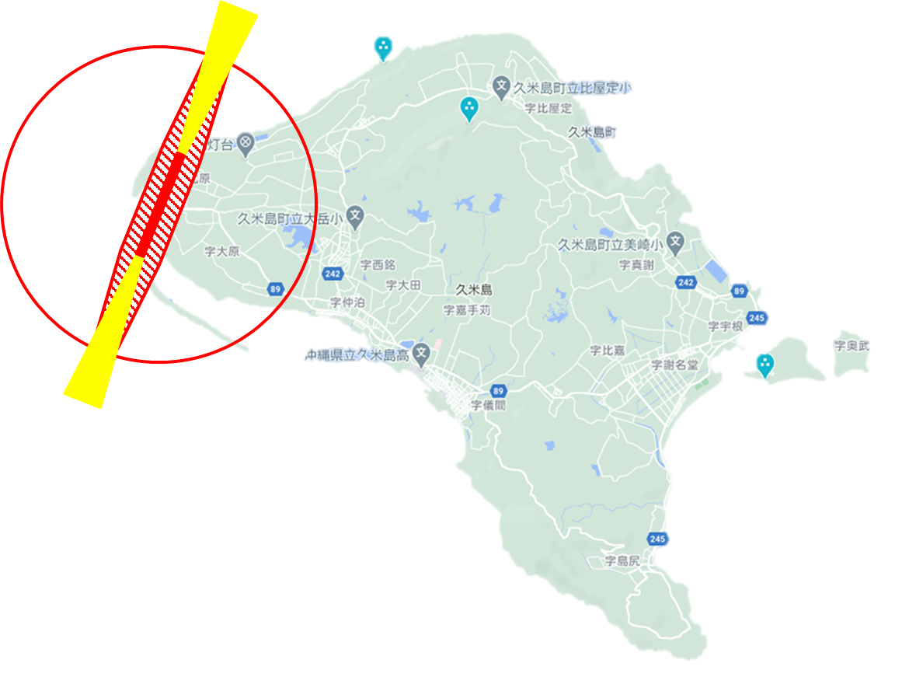

備考

 |  |  |  |  | 送付先 |  | FAX 098-985-2945
 |  |  |  |  |  |  | Mail kuko@town.kumejima.lg.jp

